保護者１
保護者１の課税情報入力 |  | 入力項目

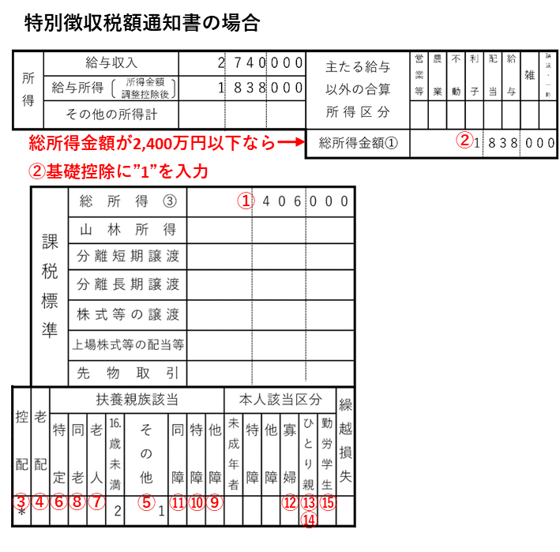
① | 課税標準額 |  | 円 | ⬅ひとり親、もしくは、もう1人分の保護者に所得が無い場合でも、保護者２タグの「①課税標準額」に“0”円を入力してください。
 | 調整控除額（市町村民税分） |  | 円 | ⬅調整控除額(市町村民税分)が証明書等に記載の無い場合、以下の②～⑮を入力してください。
 | 200万円を超えるか？
② | 基礎控除 ※該当なら"1" |  |  | 万円
③ | 配偶者控除（一般）※該当なら"1" |  |  | 万円 | 1
④ | 配偶者控除（老人）※該当なら"1" |  |  | 万円 | 2
⑤ | 扶養控除（一般） ※人数を入力 |  |  | 万円 | 3
⑥ | 扶養控除（特定） ※人数を入力 |  |  | 万円 | 4
⑦ | 扶養控除（老人） ※人数を入力 |  |  | 万円 | 5
⑧ | 扶養控除（同居老親） ※人数を入力 |  |  | 万円
⑨ | 障害者控除（普通） ※人数を入力 |  |  | 万円
⑩ | 障害者控除（特別） ※人数を入力 |  |  | 万円
⑪ | 同居特別障害者加算 ※人数を入力 |  |  | 万円
⑫ | 寡婦控除（一般）・寡夫控除 ※該当なら"1" |  |  | 万円
⑬ | 寡婦控除（特別）・ひとり親控除のうち母 ※該当なら"1" |  |  | 万円
⑭ | ひとり親控除のうち父 ※該当なら"1" |  |  | 万円
⑮ | 勤労学生控除 ※該当なら"1" |  |  | 万円
 |  |  | 0 | 万円
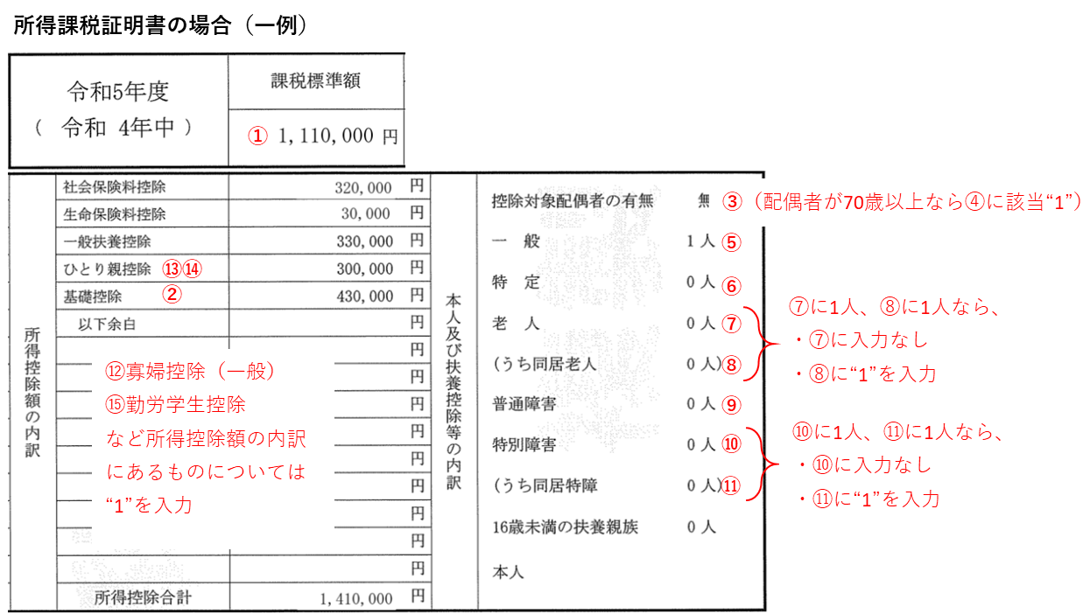
 | 調整控除額(市町村民税分)(②～⑮の入力による計算) | 必要箇所未入力 | 円

仮判定
１． | 判定基準
 | 保護者等全員の「市町村民税の所得割の課税標準額×6％－市町村民税の調整控除額」の合計が51,300円未満

２． | 入力結果

 | 保護者１ | 市町村民税の所得割 の課税標準額×6％ |  | 市町村民税の 調整控除額
 |  | 必要箇所未入力 | ー | 必要箇所未入力 | ＝ | #VALUE! | 円

 | 保護者２ | 市町村民税の所得割 の課税標準額×6％ |  | 市町村民税の 調整控除額
 |  | 必要箇所未入力 | ー | 必要箇所未入力 | ＝ | #VALUE! | 円

 |  |  |  |  | 計 | #VALUE! | 円

３． | 仮判定 | 必要箇所未入力

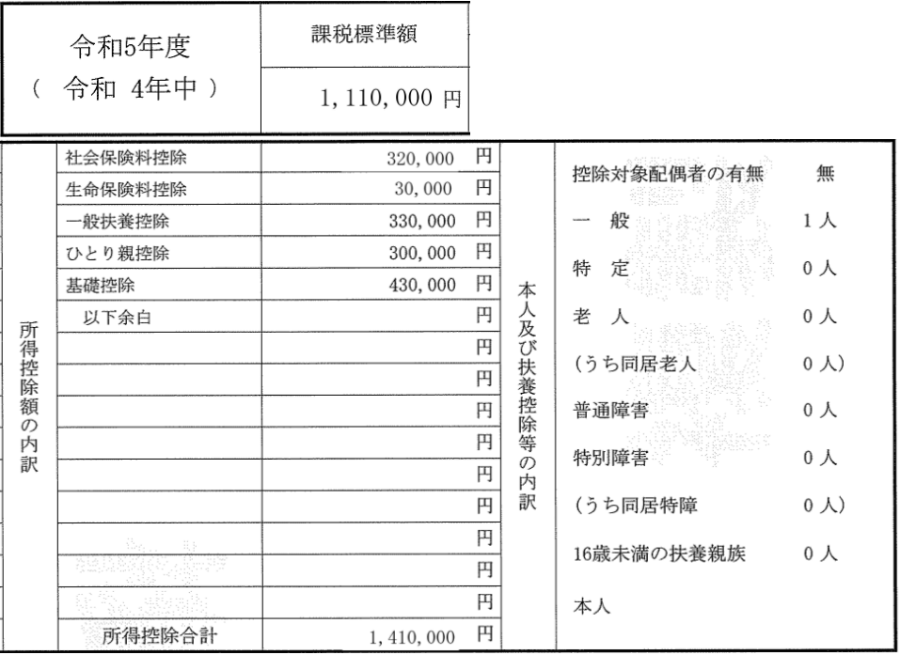
③（配偶者が70歳以上なら④に該当“1”）
⑤
⑥
⑦
⑨
⑩
⑪
⑬⑭
①
②
⑧
⑫寡婦控除（一般）
⑮勤労学生控除
など所得控除額の内訳
にあるものについては
“1”を入力
⑦に1人、⑧に1人なら、
・⑦に入力なし
・⑧に“1”を入力
⑩に1人、⑪に1人なら、
・⑩に入力なし
・⑪に“1”を入力
所得課税証明書の場合（一例）
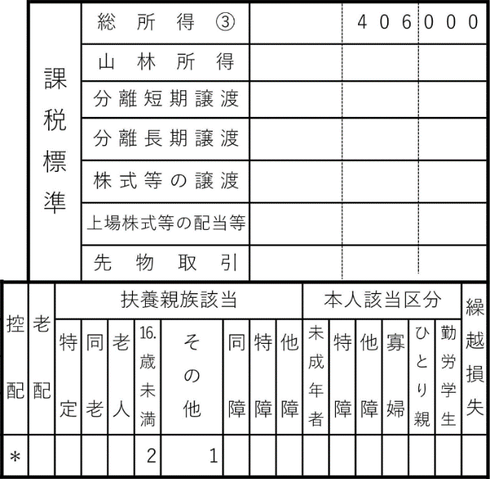
①
⑩
⑬
③
④
⑤
⑥
⑦
⑧
⑨
⑪
⑫
⑭
⑮
②
特別徴収税額通知書の場合
総所得金額が2,400万円以下なら
②基礎控除に”1”を入力

